Graphique 1
Titre | Même si elle est inférieure au pic du « Jour de la libération », la protection américaine est aujourd’hui beaucoup plus élevée qu’elle ne l’était en janvier 2025
Sous-titre | Droits de douane moyens aux États-Unis sur les biens
Note de lecture | Chaque droit de douane est une moyenne pondérée par la méthodologie des groupes de référence de MAcMap-HS6 (Guimbard et al. (2012). MAcMap-HS6 2007, An Exhaustive and Consistent Measure of Applied Protection in 2007). International Economics, vol. 130, février.
Source | Calcul des auteurs à partir de CEPII, base de données MAcMap-HS6.

 | Pays/Région | Avant le 20.01.2025 | Juste après le 02.04.2025 | Depuis le 31.05.2025
 | Australie et N-Z | 1.3 | 7.1 | 6.8
 | Bangladesh | 11.9 | 48.8 | 21.9
 | Brésil | 2.0 | 10.3 | 10.2
 | Canada | 0.1 | 12.4 | 12.4
 | Chine | 21.5 | 66.5 | 48.7
 | AELE | 1.4 | 12.3 | 5.7
 | France | 3.0 | 19.6 | 12.3
 | Allemagne | 2.6 | 18.6 | 11.9
 | Inde | 3.2 | 22.1 | 11.6
 | Italie | 3.5 | 20.3 | 13.1
 | Japon | 1.6 | 20.0 | 12.0
 | Corée du Sud | 0.0 | 17.1 | 9.8
 | Mexique | 0.1 | 12.6 | 12.6
 | Reste de l'UE27 | 2.7 | 17.9 | 11.0
 | Espagne | 3.4 | 20.8 | 14.3
 | Royaume-Uni | 2.0 | 10.9 | 10.1
 | Vietnam | 4.8 | 39.6 | 12.9

Graphique 2
Titre | Les États-Unis, la Chine et le Mexique sont les principaux perdants des mesures américaines et des représailles chinoises actuelles
Sous-titre | Écart du PIB et des exportations de biens en volume par rapport au scénario de référence en 2040
Source | Calcul des auteurs à partir du modèle MIRAGE.

 | PIB
 | Pays/Région | S1 | S2
 | Reste de l'UE27 | -0.7 | -0.3
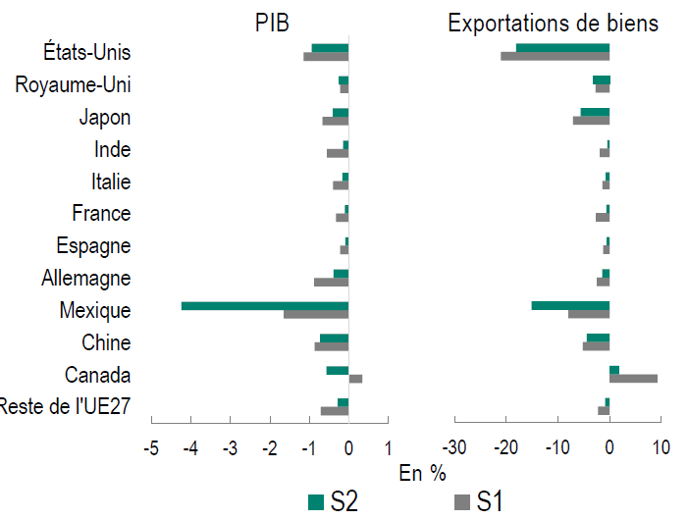
 | Canada | 0.3 | -0.6
 | Chine | -0.9 | -0.7
 | Mexique | -1.7 | -4.2
 | Allemagne | -0.9 | -0.4
 | Espagne | -0.2 | -0.1
 | France | -0.3 | -0.1
 | Italie | -0.4 | -0.2
 | Inde | -0.6 | -0.2
 | Japon | -0.7 | -0.4
 | Royaume-Uni | -0.2 | -0.3
 | États-Unis | -1.2 | -0.9

 | Exportations de biens
 | Pays/Région | S1 | S2
 | Reste de l'UE27 | -2.2 | -0.8
 | Canada | 9.3 | 1.9
 | Chine | -5.2 | -4.4
 | Mexique | -8.0 | -15.1
 | Allemagne | -2.5 | -1.4
 | Espagne | -1.2 | -0.6
 | France | -2.7 | -0.6
 | Italie | -1.4 | -0.8
 | Inde | -1.9 | -0.4
 | Japon | -7.1 | -5.6
 | Royaume-Uni | -2.7 | -3.1
 | États-Unis | -21.0 | -18.1

